LoadingsTableRotated copy
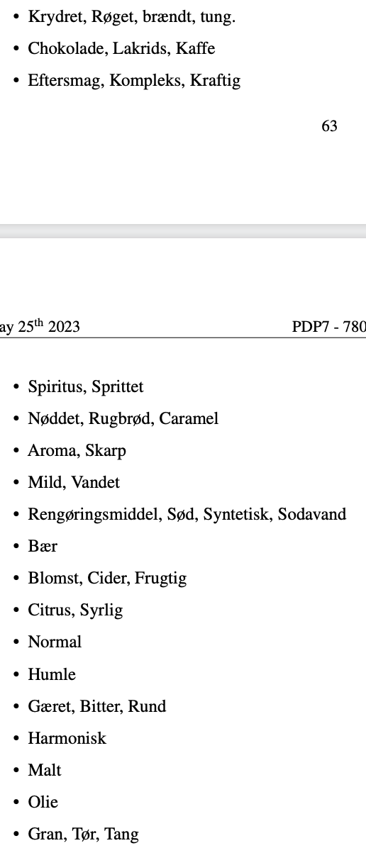
Attribute | PC1(42.5%) | PC2(33.5%) | PC3(24.0%) | Loading Size | Normal | -0.285 | -0.360 | 0.008 | 0.211
Normal | -0.285 | -0.360 | 0.008 | 0.211 |  |  |  |  |  | Normal
Vandet | 0.030 | 0.066 | -0.441 | 0.200 | Vandet | 0.030 | 0.066 | -0.441 | 0.200 | Vandet
Bær | -0.029 | 0.396 | 0.071 | 0.162 | Mild | -0.059 | -0.010 | -0.371 | 0.141 | Bær
Humle | -0.173 | -0.298 | 0.190 | 0.155 |  |  |  |  |  | Humle
Syrlig | -0.250 | 0.171 | 0.243 | 0.150 | Bær | -0.029 | 0.396 | 0.071 | 0.162 | Syrlig
Mild | -0.059 | -0.010 | -0.371 | 0.141 |  |  |  |  |  | Frugtig
Frugtig | -0.180 | 0.277 | 0.154 | 0.133 | Humle | -0.173 | -0.298 | 0.190 | 0.155 | Kraftig
Kraftig | 0.160 | 0.039 | 0.309 | 0.123 |  |  |  |  |  | Tung
Cider | -0.136 | 0.314 | 0.045 | 0.119 | Syrlig | -0.250 | 0.171 | 0.243 | 0.150 | Kaffe
Tung | 0.309 | -0.027 | 0.100 | 0.106 | Citrus | -0.237 | 0.177 | 0.116 | 0.101 | Bitter
Citrus | -0.237 | 0.177 | 0.116 | 0.101 |  |  |  |  |  | Syntetisk
Kaffe | 0.307 | 0.060 | 0.031 | 0.099 | Frugtig | -0.180 | 0.277 | 0.154 | 0.133 | Skarp
Bitter | -0.061 | -0.116 | 0.271 | 0.090 | Cider | -0.136 | 0.314 | 0.045 | 0.119 | Rugbrød
Syntetisk | 0.056 | 0.280 | -0.043 | 0.084 | Blomst | -0.132 | 0.222 | 0.038 | 0.068 | Malt
Brændt | 0.268 | -0.034 | 0.093 | 0.082 |  |  |  |  |  | Harmonisk
Sodavand | 0.000 | 0.279 | -0.040 | 0.079 | Kraftig | 0.160 | 0.039 | 0.309 | 0.123 | Olie
Skarp | -0.036 | 0.048 | 0.264 | 0.073 | Kompleks | 0.079 | 0.053 | 0.229 | 0.061 | Sprittet
Røget | 0.252 | -0.016 | 0.090 | 0.072 | Eftersmag | 0.105 | 0.012 | 0.217 | 0.058 | Gran
Blomst | -0.132 | 0.222 | 0.038 | 0.068
Rugbrød | 0.256 | -0.031 | -0.034 | 0.067 | Tung | 0.309 | -0.027 | 0.100 | 0.106
Kompleks | 0.079 | 0.053 | 0.229 | 0.061 | Brændt | 0.268 | -0.034 | 0.093 | 0.082
Eftersmag | 0.105 | 0.012 | 0.217 | 0.058 | Røget | 0.252 | -0.016 | 0.090 | 0.072
Lakrids | 0.233 | 0.040 | 0.035 | 0.057 | Krydret | 0.174 | -0.015 | 0.096 | 0.040
Aroma | -0.013 | 0.043 | 0.227 | 0.054
Chokolade | 0.218 | 0.047 | 0.024 | 0.050 | Kaffe | 0.307 | 0.060 | 0.031 | 0.099
Malt | 0.056 | -0.204 | 0.073 | 0.050 | Lakrids | 0.233 | 0.040 | 0.035 | 0.057
Sød | 0.038 | 0.204 | -0.019 | 0.043 | Chokolade | 0.218 | 0.047 | 0.024 | 0.050
Karamel | 0.207 | 0.003 | -0.013 | 0.043
Gæret | -0.047 | -0.130 | 0.152 | 0.042 | Bitter | -0.061 | -0.116 | 0.271 | 0.090
Krydret | 0.174 | -0.015 | 0.096 | 0.040 | Gæret | -0.047 | -0.130 | 0.152 | 0.042
Nøddet | 0.168 | -0.030 | -0.015 | 0.029 | Rund | -0.033 | -0.135 | 0.019 | 0.020
Harmonisk | -0.114 | -0.082 | 0.096 | 0.029
Sprittet | 0.058 | -0.028 | 0.142 | 0.024 | Syntetisk | 0.056 | 0.280 | -0.043 | 0.084
Spiritus | 0.073 | -0.019 | 0.127 | 0.022 | Sodavand | 0.000 | 0.279 | -0.040 | 0.079
Olie | 0.133 | 0.056 | -0.023 | 0.021 | Sød | 0.038 | 0.204 | -0.019 | 0.043
Rund | -0.033 | -0.135 | 0.019 | 0.020 | Rengøringsmiddel | 0.043 | 0.112 | 0.007 | 0.015
Tør | -0.048 | -0.022 | 0.113 | 0.016
Rengøringsmiddel | 0.043 | 0.112 | 0.007 | 0.015 | Skarp | -0.036 | 0.048 | 0.264 | 0.073
Gran | -0.015 | -0.048 | 0.074 | 0.008 | Aroma | -0.013 | 0.043 | 0.227 | 0.054
Tang | 0.036 | 0.015 | -0.008 | 0.002
 |  |  |  |  | Rugbrød | 0.256 | -0.031 | -0.034 | 0.067
 |  |  |  |  | Karamel | 0.207 | 0.003 | -0.013 | 0.043
 |  |  |  |  | Nøddet | 0.168 | -0.030 | -0.015 | 0.029

 |  |  |  |  | Malt | 0.056 | -0.204 | 0.073 | 0.050

 |  |  |  |  | Harmonisk | -0.114 | -0.082 | 0.096 | 0.029

 |  |  |  |  | Olie | 0.133 | 0.056 | -0.023 | 0.021

 |  |  |  |  | Sprittet | 0.058 | -0.028 | 0.142 | 0.024
 |  |  |  |  | Spiritus | 0.073 | -0.019 | 0.127 | 0.022

 |  |  |  |  | Gran | -0.015 | -0.048 | 0.074 | 0.008
 |  |  |  |  | Tang | 0.036 | 0.015 | -0.008 | 0.002
 |  |  |  |  | Tør | -0.048 | -0.022 | 0.113 | 0.016

